Прайс-лист
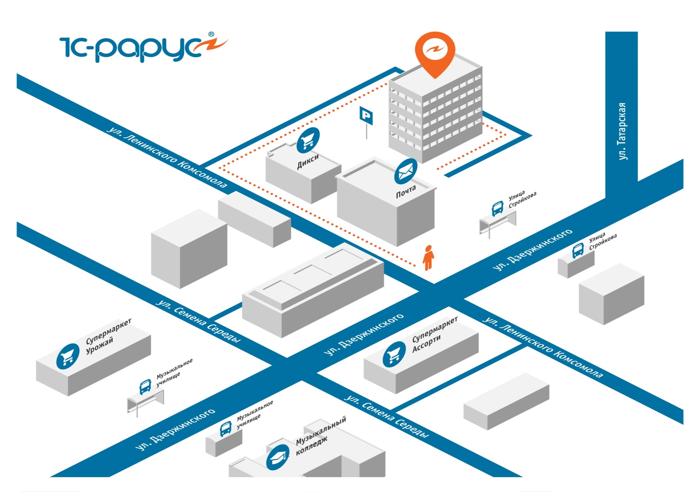
 | Прайс-лист филиала «1С-Рарус» г. Рязань | Цены указаны на дату: 01.04.2023г.
Артикул | Наименование товаров, услуг, работ |  | Стоимость, без НДС | Бесплатные часы консультаций, шт.
 | 01. Услуги
 | 01. Проектные работы
 | Предпроектное обследование |  | 2900 руб./час | -
 | Консультационные услуги по автоматизации управленческих и учетных задач |  | 2600 руб./час | -
 | Проектные работы |  | 3200 руб./час | -
 | 02. Услуги специалистов по ПП «1С:Предприятие 8»
 | Обновление типовых конфигураций «1С:Предприятие 8», установка форм отчетности |  | 1900 руб./час | -
 | Обновление нетиповых конфигураций «1С:Предприятие 8», настройка, перенос данных |  | 2900 руб./час | -
 | Конфигурирование, интеграция приложений, перенос данных для системы программ «1С:Предприятие 8» |  | 3200 руб./час | -
 | 04. Обучение
 | Индивидуальное обучение пользователей, корпоративных групп |  | от 2400 руб./час | -
 | 05. Сопровождение
 | ИТС. Проф СТАНДАРТ(Информационно-технологическое сопровождение "1С:Предприятия") подписка на 6 мес. |  | 24506 руб. | -
 | ИТС. Проф СТАНДАРТ(Информационно-технологическое сопровождение "1С:Предприятия") подписка на 6 мес. |  | 46368 руб. | -
 | ИТС ТЕХНО (Информационно-технологическое сопровождение "1С:Предприятия") подписка на 6 месяцев. |  | 10350 руб. | -
 | ИТС ТЕХНО (Информационно-технологическое сопровождение "1С:Предприятия") DVD подписка на 12 месяцев |  | 19584 руб. | -
 | 06. Линия консультаций и обновления программных продуктов (почасовая оплата)
 | Линия консультаций (ЛК) по программным продуктам фирмы «1С: Предприятие 8» |  | 2600 руб./час | -
 | Удаленное сопровождение по программным продуктам фирмы «1С: Предприятие 8» |  | 2600 руб./час | -
 | Линия консультаций по типовым решениям «1С-Рарус» |  | 12600 руб./час | -
 | Условия выезда к клиентам за пределы г. Рязань оговариваются отдельно
 | 02. Программные продукты
 | Стоимость Программный продуктов уточнятей
 | Чтобы получить полный прайс-лист на торговое оборудование обращайтесь в отдел продаж
 | Программные продукты и торговое оборудование можно приобрести в офисе компании «Внедренческий центр “1С-Рарус” Рязань»
 | Звоните по телефону: 8-800-250-22-45, +7 (4912) 24-68-48 Пишите на почту: rsale@rarus.ru Адрес: г. Рязань, ул. Ленинского комсомола, 5а

